notes
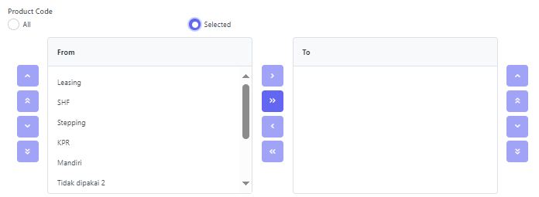
NOTES 1
jika pilih value 'SELECTED' maka hanya perlu menuliskan pilihan yang mau di select, dipisahkan dengan semi-colon ';'
 | Penulisan di DataFiles berarti: Leasing;SHF;KPR;Mandiri

